3Dリソース
コネクトシティ_仕様書_3Dリソース

仕様書：3Dリソース

トップページ
 | 3Dモデル
3Dリソース

 | ファイル名 (オブジェクト名) | 説明 |  | 拡張子

 | player.fbx | ユーザーが操作するプレイヤーキャラクター |  | fbx

 | 特徴

 | 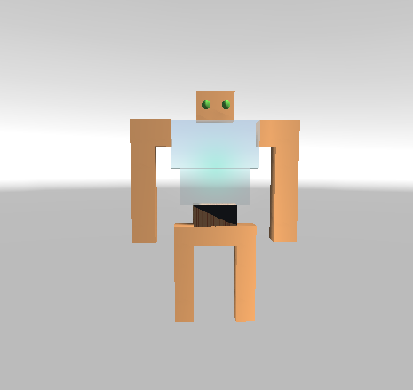 |  | ・壊れかけのロボットを想定 ・二足歩行で移動する。奥行きに移動する事ができない

 | ファイル名 (オブジェクト名) | 説明 |  | 拡張子

 | move_block.fbx | 空間操作する事が可能なオブジェクト(以下：操作可能ブロック) |  | fbx

 | 特徴

 |  |  | ・色は黄色 １色のみ ・プレイヤーの能力で空間操作を行う事ができる

 | ファイル名 (オブジェクト名) | 説明 |  | 拡張子

 | no_move_block.jbx | 空間操作する事ができないオブジェクト(以下：操作不可ブロック) |  | fbx

 | 特徴

 | 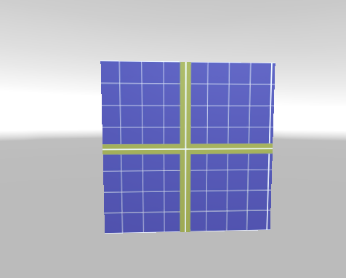 |  | ・色は青と黄色の2色 ・縦と横にそれぞれ白い線がはいっており、 ・プレイヤーの能力で空間操作を行う事はできない

 | ファイル名 (オブジェクト名) | 説明 |  | 拡張子

 | goal.fbx | プレイヤーが触れるとステージクリアとなるオブジェクト(以下:ゲート) |  | fbx

 | 特徴

 | 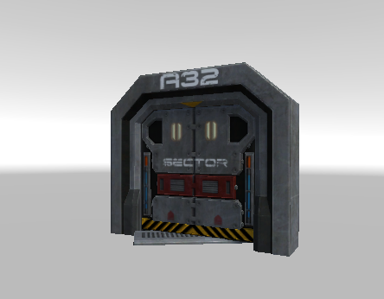 |  | ・近未来のゲート ・プレイヤーが触れた際、ステージクリアとなり、次のステージに進むことができる ・プレイヤー、操作不可ブロック、ぼろいブロック以外のオブジェクトが触れる事はなく、当たり判定もない ・操作不可ブロック、ぼろいブロックの上にゲートがない場合は落下する ・ゲートが落下した際、画面外に出てしまうとゴールする事ができない

 | ファイル名 (オブジェクト名) | 説明 |  | 拡張子

 | enemy.fbx | プレイヤーの行く手を阻む妨害キャラクター |  | fbx

 | 特徴

 | 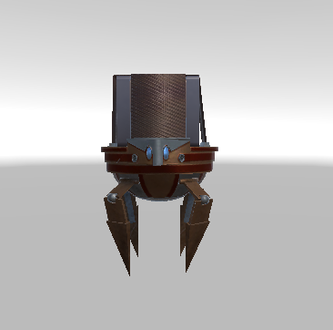 |  | ・敵は高性能なロボットをイメージ ・敵は常に左右に動いており、操作可能ブロック、操作不可ブロックに当たると反対向きに切り替わる ・敵は落下すると復帰する事はなく、「ステージをやり直した場合」or「ゲームオーバーでのやり直し」 のみ復元する ・敵に触れるとゲームオーバーとなり、最初からやり直しとなる ・空間操作で敵をブロックに挟んで、倒す事ができる

 | ファイル名 (オブジェクト名) | 説明 |  | 拡張子

 | gravity.fbx | プレイヤーが一定方向に移動するオブジェクト |  | fbx

 | 特徴

 | 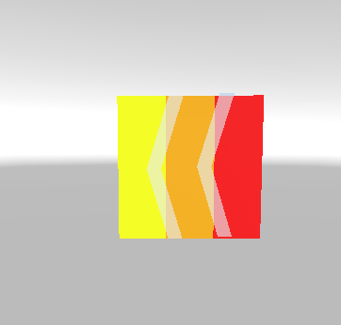 |  | ・重力の中に入るとプレイヤーが矢印の方向へ自動で移動する ・オブジェクト1つのサイズが小さい為、複数用意して設置する事を想定 ・プレイヤー以外のオブジェクトに触れた場合は移動しない

 | ファイル名 (オブジェクト名) | 説明 |  | 拡張子

 | laser.fbx | 一定時間ごとに放射するレーザー |  | fbx

 | 特徴

 | 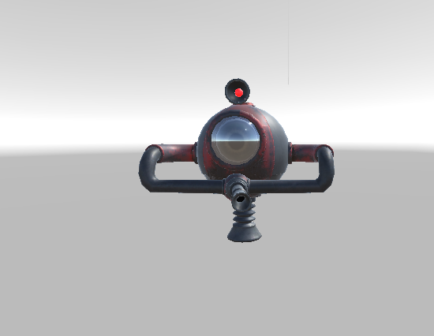 |  | ・固定用の砲台を想定しており、移動する事はしない ・一定時間ごとにレーザーが発射する ・レーザーに触れるとゲームオーバーとなり、最初からやり直しとなる ・レーザーは「操作可能ブロック」・「操作可能ブロック」・「ぼろいブロック」を貫通しない

 | ファイル名 (オブジェクト名) | 説明 |  | 拡張子

 | brittle_block.fbx | 空間操作で動かしたブロックが床に当たると崩れるオブジェクト(以下：ぼろいブロック) |  | fbx

 | 特徴

 | 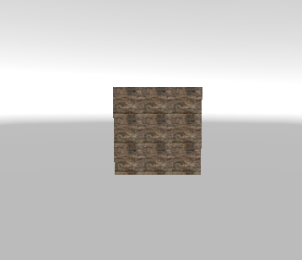 |  | ・ぼろいブロックとぼろい天井のオブジェクトは同一 ・空間操作で操作可能ブロックとぼろいブロックが触れると壊れる ・ゲームプレイ中にブロックが壊れた場合、復元する事はない ・「ステージをやり直した場合」or「ゲームオーバーでのやり直し」のみ復元する

 | ファイル名 (オブジェクト名) | 説明 |  | 拡張子

 | brittle_ceiling.fbx | 空間操作で動かしたブロックが天井に当たると崩れるオブジェクト(以下：ぼろい天井) |  | fbx

 | 特徴

 |  |  | ・ぼろいブロックとぼろい天井のオブジェクトは同一 ・空間操作で操作可能ブロックとぼろい天井が触れると壊れる ・ゲームプレイ中に天井が壊れた場合、復元する事はない ・「ステージをやり直した場合」or 「ゲームオーバーでのやり直し」のみ復元する

 | ファイル名 (オブジェクト名) | 説明 |  | 拡張子

 |  |  |  | fbx

 | 特徴

 |  |  | ・ ・ ▼理想のイラスト

 | ファイル名 (オブジェクト名) | 説明 |  | 拡張子

 |  |  |  | fbx

 | 特徴

 |  |  | ・ ・ ▼理想のイラスト

 | ファイル名 (オブジェクト名) | 説明 |  | 拡張子

 |  |  |  | fbx

 | 特徴

 |  |  | ・ ・ ▼理想のイラスト

 | ファイル名 (オブジェクト名) | 説明 |  | 拡張子

 |  |  |  | fbx

 | 特徴

 |  |  | ・ ・ ▼理想のイラスト

